Formato Bitácora
 |  |  |  |  |  |  |  |  |  |  |  |  |  |  | Versión: 02
 |  |  |  |  |  |  |  |  |  |  |  |  |  |  | Código: GFPI-F-147
Proceso Gestión de Formación Profesional Integral
Formato Bitácora seguimiento Etapa productiva
REGIONAL ANTIOQUIA
Centro Tecnologia de la Manufactura Avanzada
BITÁCORA DE SEGUIMIENTO ETAPA PRODUCTIVA

Nombre de la empresa donde está realizando la etapa productiva |  |  |  |  |  |  | NIT |  | BITACORA N° |  |  | Período
holadr.s.a.s |  |  |  |  |  |  | 901135453 |  | 3 |  |  | 18-marzo-12-abril

Nombre del jefe inmediato/Responsable |  |  |  |  |  | Teléfono de contacto |  |  |  | Correo electrónico
milena chavarria |  |  |  |  |  | 3007070959 |  |  |  | mchavarria@holadr.co

Seleccione con una "X" el tipo de modalidad de etapa productiva
CONTRATO DE APRENDIZAJE |  | x | VÍNCULO LABORAL O CONTRACTUAL | PROYECTO PRODUCTIVO |  | APOYO A UNA UNIDAD PRODUCTIVA FAMILIAR |  | APOYO A INSTITUCIÓN ESTATAL NACIONAL,TERRITORIAL, O A UNA ONG, O A ENTIDAD SIN ANIMO DE LUCRO |  |  | MONITORIA |  |  | PASANTIA

Nombre del aprendiz |  |  |  |  | Documento Id. |  |  | Teléfono de contacto |  |  |  | Correo electrónico institucional
Anderson villada atehortua |  |  |  |  | 1037609742 |  |  | 3195926898 |  |  |  | villada37@hotmail.com

Número de ficha |  |  |  |  |  | Programa de formación
2711070 |  |  |  |  |  | programacion de software

DESCRIPCIÓN DE LA ACTIVIDAD (Ingrese cuantas filas sean necesarias) |  |  |  |  |  | FECHA INICIO | FECHA FIN | EVIDENCIA DE CUMPLIMIENTO |  |  |  |  | OBSERVACIONES, INASISTENCIAS Y/O DIFICULTADES PRESENTADAS
terminar de realizar el front end de la session de medicos |  |  |  |  |  | 2024-03-18 | 2024-03-22 | 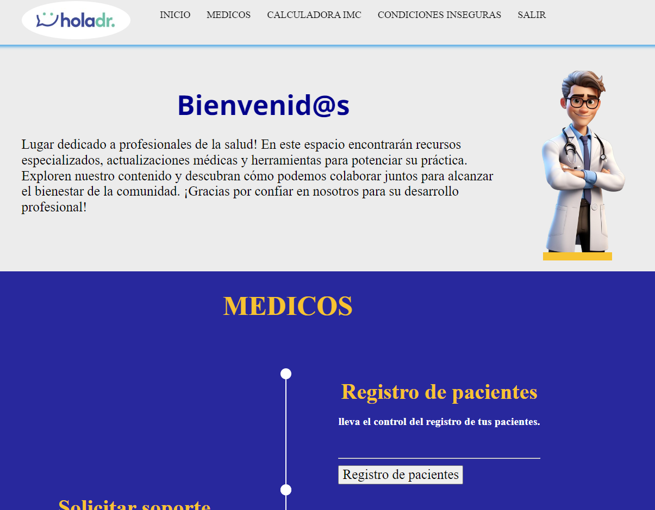

iniciar el backend de la session de medicos |  |  |  |  |  | 2024-03-25 | 2024-03-29 | 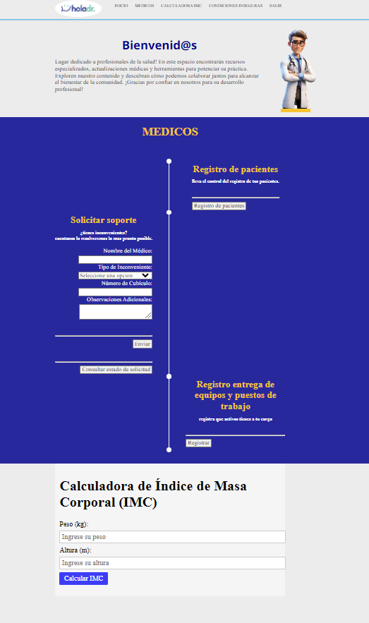

realizar el backend de la session de medicos y de todas las subsessiones |  |  |  |  |  | 2024-04-01 | 2024-04-05 | 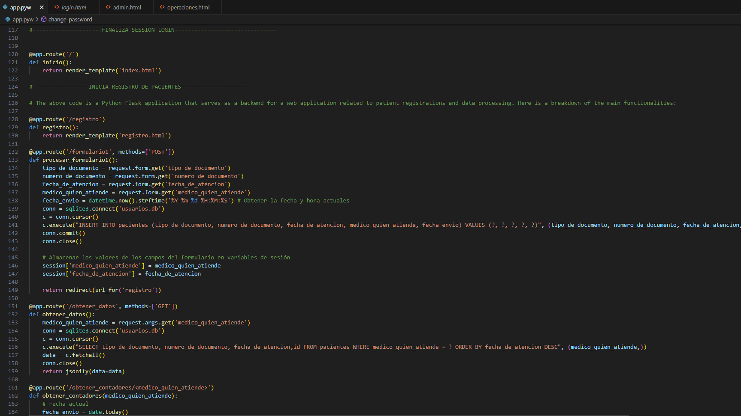

realizar el backend de la session de medicos y de todas las subsessiones |  |  |  |  |  | 2024-04-08 | 2024-04-12 | 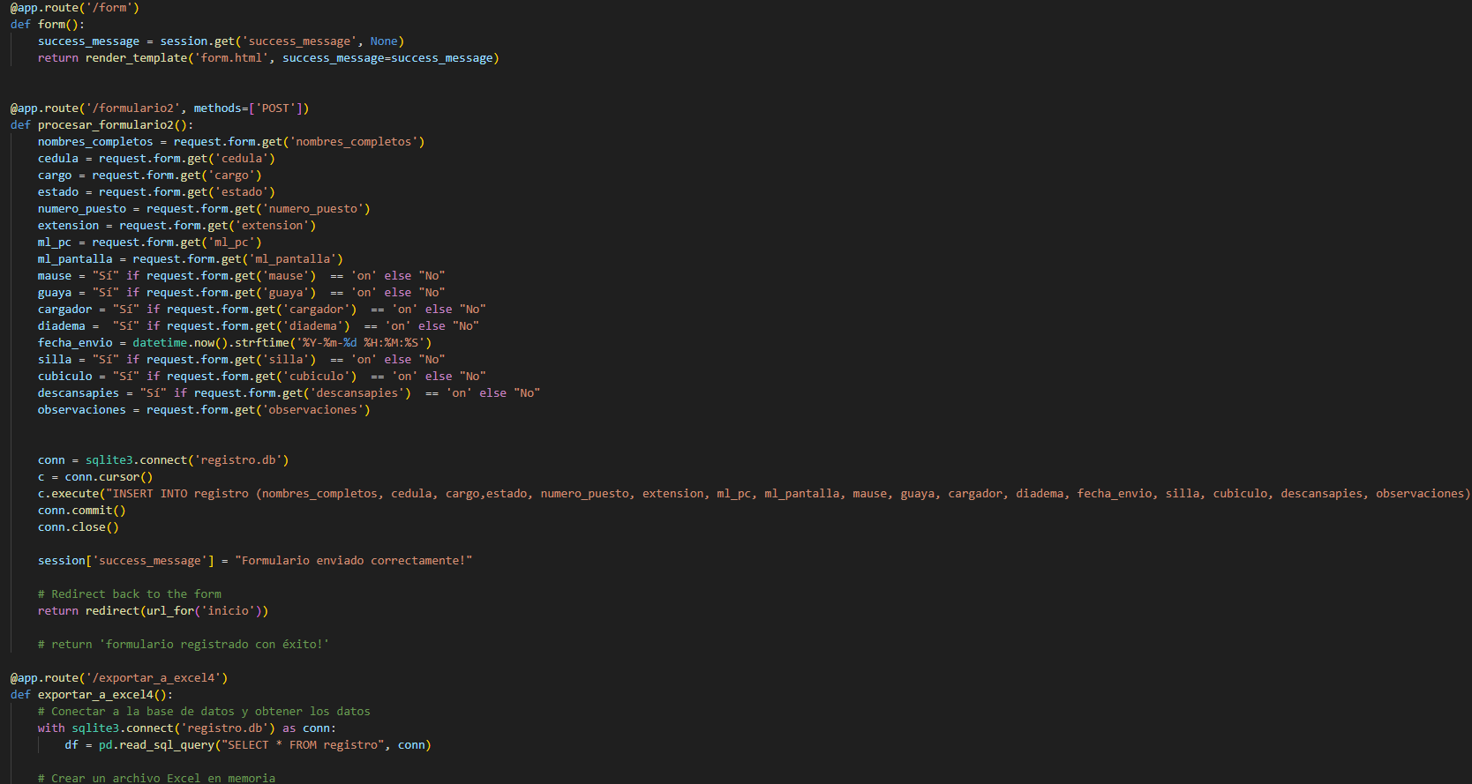

Aprendiz: recuerde diligenciar completamente el informe y entregarlo o subirlo al espacio asignado para este.

 |  |  | ANDERSON VILLADA ATEHORTUA |  |  |  |  |  |  |  |  |  | 2024-05-02
Nombre del Aprendiz |  |  |  |  |  | Firma del aprendiz |  |  |  |  |  | Fecha entrega bitácora

 | John Montoya Angel
Nombre del Instructor de Seguimiento |  |  |  |  |  | Firma de instructor de seguimiento |  |  |  |  | Firma del jefe inmediato (Si es del caso)

Nota: LOS DATOS PROPORCIONADOS SERÁN TRATADOS DE ACUERDO CON LA POLÍTICA DE TRATAMIENTO DE DATOS PERSONALES DEL SENA Y A LA LEY 1581 DE 2012.

